사진
이정희
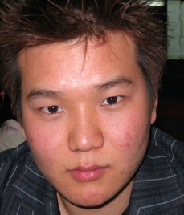 권규병
이승선
김혜정
도국명

